상품제안서
라인 포토글라스 (중) 350ml | 상품코드: F07570

 |  |  |  |  |  |  | 02-412-0044 | www.easy1.co.kr
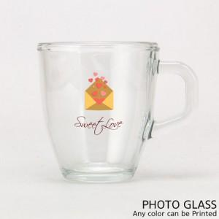

【상세/제작정보】 | ★ 세척은 미온수에 부드러운 스펀지를 이용 가볍게 닦아주시면 됩니다. ★ 오븐 식기세척기 전자레인지 등의 사용은 권장하지 않습니다.

【인쇄/포장옵션】 | 풀칼라 / 포장불가능

【공급단가】 | 수량 | 100~ | 300~ | 500~ | 1,000~ | 3,000~
*VAT별도 | 단가 | 5,460원 | 5,260원 | 5,070원 | 4,870원 | 4,680원

【상품 URL】 | https://dev.easy1.co.kr:443/src/goods_detail.php?gdno=7570

